bai 1
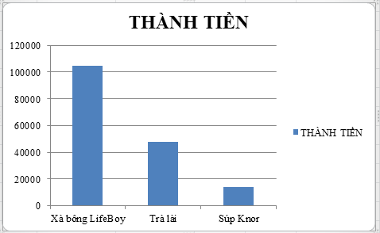
Hình 1
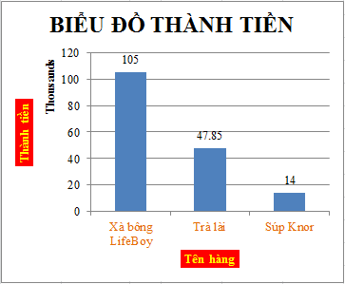
Hình 2
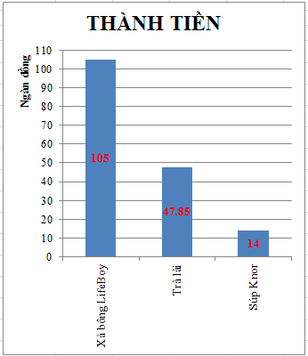
Hình 3
 | BẢNG THỐNG KÊ
 | Tên SP | THÀNH TIỀN | SỐ LƯỢNG
 | Xà bông LifeBoy | 105000 | 31
 | Trà lài | 47850 | 13
 | Súp Knor | 14000 | 17

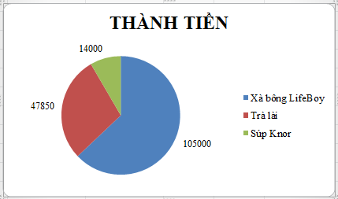
Hình 4
1- | Trong trang tính bai 1, thực hiện các yêu cầu sau:
a/ | Dựa vào số liệu trên Bảng Thống kê, vẽ và định dạng các biểu đồ
 | theo dạng cột (Column) như các hình bên phải (Hình 1, Hình 2 và Hình 3)
b/ | Thay đổi biểu đồ dạng cột sao cho THÀNH TIỀN hiển thị trên trục ngang thay cho Tên SP.
c/ | Dựa vào bảng Thống kê, vẽ và định dạng các biểu đồ
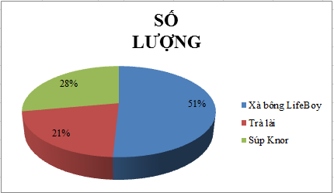
Hình 5
 | theo dạng Pie như các hình bên phải (Hình 4, Hình 5).
d/ | Lưu tập tin.

bai 2
BÁO CÁO SỐ LƯỢNG
Hình 6
 | BẢNG THỐNG KÊ
 | Tên SP | THÀNH TIỀN | SỐ LƯỢNG
 | Xà bông LifeBoy | 105000 | 27097
 | Trà lài | 47850 | 13987
 | Súp Knor | 64000 | 17098

2- | Trong trang tính bai 2, thực hiện các yêu cầu sau:
a/ | Vẽ biểu đồ dạng cột như Hình 6 chỉ cho cột thành tiền của các mặt hàng Xà bông LifeBoy và Súp Knor.
b/ | Thêm số liệu về số lượng của mặt hàng Xà bông LifeBoy và Súp Knor vào biểu đồ "THÀNH TIỀN".
 | Đặt tên cột mới sẽ hiển thị trong phần ghi chú là "SL".
c/ | Thay đổi kích thước của biểu đồ "THÀNH TIỀN" sao cho bao phủ các ô từ K1 đến O10.
d/ | Mở rộng biểu đồ dạng Line để dữ liệu bao gồm tất cả các dòng trong bảng
e/ | Di chuyển biểu đồ dạng Line sang trang tính mới với tên trang tính là "Bieu do Line"
f/ | Thay đổi biểu đồ "THÀNH TIỀN" để ghi chú hiển thị ở phía trên (top) của biểu đồ.
g/ | Áp dụng kiểu Style 3 cho biểu đồ pie.
h/ | Thêm tiêu đề "BÁO CÁO THÁNG 10" cho biểu đồ pie sao cho tiêu đề nằm phía trên biểu đồ (above).
i/ | Thêm Alt Text với tiêu đề là "BÁO CÁO VỀ SỐ LƯỢNG" cho biểu đồ pie.
j/ | Di chuyển biểu đồ pie sang trang tính bai 5.
k/ | Lưu tập tin.

bai 3
BẢNG KÊ LỢI NHUẬN 6 THÁNG ĐẦU NĂM 2016
STT | Mã hàng | THÁNG 1 | THÁNG 2 | THÁNG 3 | THÁNG 4 | THÁNG 5 | THÁNG 6
1 | A1 | 50 | 190 | 50 | -170 | -120 | -200
2 | A2 | -70 | 70 | 70 | 60 | 130 | -100
3 | A3 | -200 | -110 | -20 | -100 | 180 | -180
4 | A4 | 150 | -30 | -80 | 70 | 100 | -10
5 | B1 | 170 | -140 | -100 | 20 | 190 | 70
6 | B2 | 80 | -20 | 10 | 40 | -160 | -120
7 | B3 | 70 | -80 | 20 | 130 | -50 | -70
8 | B4 | -80 | 190 | 30 | 60 | 60 | -90
9 | C1 | 120 | -190 | -120 | -170 | 30 | -130
10 | B2 | 130 | -200 | -190 | -130 | 40 | -90
11 | C3 | -190 | 160 | -30 | -200 | 90 | 20
12 | C4 | -110 | 20 | 90 | 60 | -70 | -10
13 | D1 | 110 | 20 | -50 | 190 | -120 | 160
14 | D2 | 130 | -20 | -110 | -120 | -110 | 80
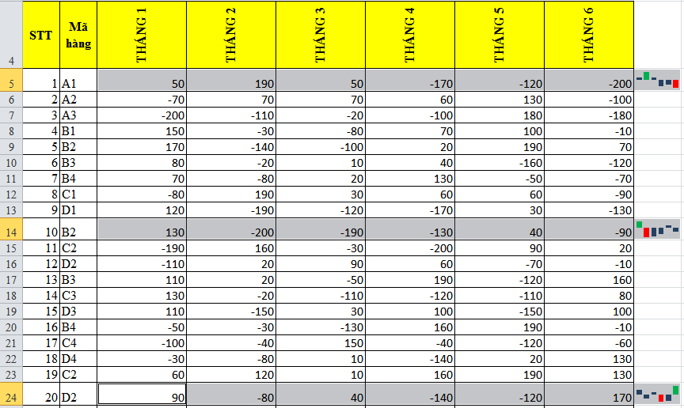
15 | D3 | 110 | -150 | 30 | 100 | -150 | 100
16 | D4 | -50 | -30 | -130 | 160 | 190 | -10
17 | D5 | -100 | -40 | 150 | -40 | -120 | -60
18 | D6 | -30 | -80 | 10 | -140 | 20 | 130
19 | D7 | 60 | 120 | 10 | 160 | 190 | 130
Hình 7
20 | D2 | 90 | -80 | 40 | -140 | -120 | 170
21 | E1 | 110 | 80 | -120 | -10 | -190 | -160
22 | E2 | 90 | -30 | -50 | 150 | 100 | -110
23 | E3 | 180 | -170 | -130 | 170 | -170 | 30
24 | E4 | -170 | -30 | 60 | 40 | 30 | 10
25 | E5 | -180 | -190 | -10 | 190 | 30 | 40
26 | E6 | 110 | 130 | -110 | 90 | -50 | -160
27 | E7 | 20 | 100 | 100 | -70 | -60 | -40
28 | E8 | 70 | -100 | 100 | 180 | -60 | -70

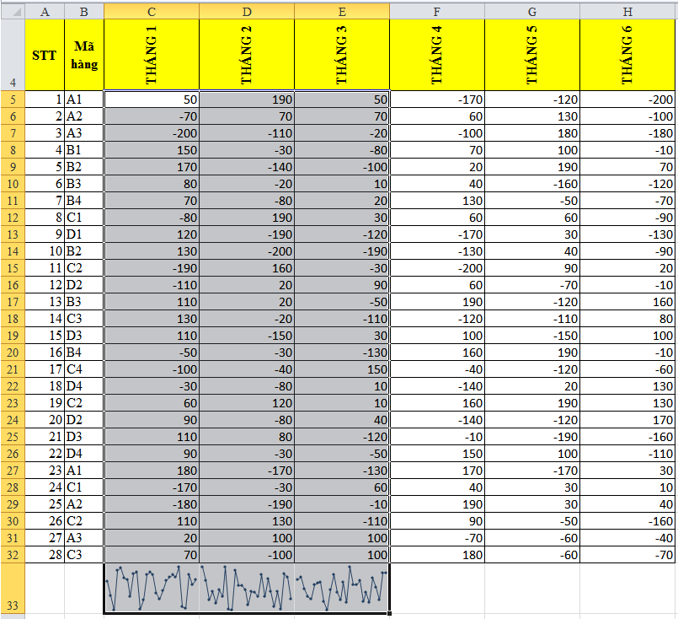
1- | Trong trang tính bai 3, thực hiện các yêu cầu sau:
 | a/ | Tạo biểu đồ Sparkline dạng cột trên các ô giống như Hình 7.
 | b/ | Tạo biểu đồ Sparkline dạng dòng trên các ô giống như Hình 8.
 | c/ | Thêm Sparkline dạng cột biểu diễn dữ liệu của khối ô C9:H9 và đặt Sparkline tại ô A40.
 | d/ | Lưu tập tin.
Hình 8

bai 4

BẢNG KÊ LỢI NHUẬN 6 THÁNG ĐẦU NĂM 2016
STT | Mã hàng | THÁNG 1 | THÁNG 2 | THÁNG 3 | THÁNG 4 | THÁNG 5 | THÁNG 6
1 | A1 | 50 | 190 | 50 | 170 | 120 | 200
2 | A2 | 70 | 70 | 70 | 60 | 130 | 100
Hình 9
3 | A3 | 200 | 110 | 20 | 100 | 180 | 180
4 | B1 | 150 | 30 | 80 | 70 | 100 | 10
5 | B10 | 170 | 140 | 100 | 20 | 190 | 70
6 | B2 | 80 | 20 | 10 | 40 | 160 | 120
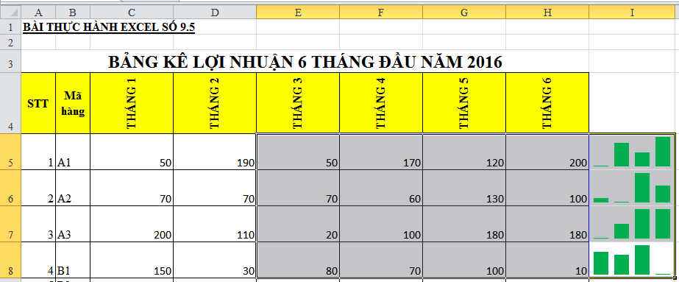
7 | B3 | 70 | 80 | 20 | 130 | 50 | 70
8 | B4 | 80 | 190 | 30 | 60 | 60 | 90
9 | C1 | 120 | 190 | 120 | 170 | 30 | 130
10 | C2 | 130 | 200 | 190 | 130 | 40 | 90
11 | C3 | 190 | 160 | 30 | 200 | 90 | 20
12 | C4 | 110 | 20 | 90 | 60 | 70 | 10
13 | D1 | 110 | 20 | 50 | 190 | 120 | 160
14 | D2 | 130 | 20 | 110 | 120 | 110 | 80
Hình 10
15 | D3 | 110 | 150 | 30 | 100 | 150 | 100
16 | D4 | 50 | 30 | 130 | 160 | 190 | 10
17 | D5 | 100 | 40 | 150 | 40 | 120 | 60
18 | D6 | 30 | 80 | 10 | 140 | 20 | 130
19 | D7 | 60 | 120 | 10 | 160 | 190 | 130
20 | D8 | 90 | 80 | 40 | 140 | 120 | 170
21 | E1 | 110 | 80 | 120 | 10 | 190 | 160
22 | E2 | 90 | 30 | 50 | 150 | 100 | 110
23 | E3 | 180 | 170 | 130 | 170 | 170 | 30
24 | C1 | 170 | 30 | 60 | 40 | 30 | 10
25 | A2 | 180 | 190 | 10 | 190 | 30 | 40
26 | C2 | 110 | 130 | 110 | 90 | 50 | 160
27 | A3 | 20 | 100 | 100 | 70 | 60 | 40
28 | C3 | 70 | 100 | 100 | 180 | 60 | 70

2- | Trong trang tính bai 4, thực hiện các yêu cầu sau:
 | a/ | Tạo biểu đồ Sparkline trên các ô giống như Hình 9.
 | b/ | Tạo biểu đồ Sparkline trên các ô giống như Hình 10.
 | c/ | Lưu tập tin.

bai 5
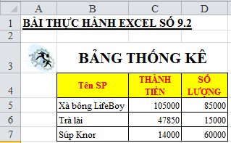
Hình 11
Hình 13

Hình 14
Hình 12

Trong trang tính bai 5, thực hiện các yêu cầu sau:
 | a/ | Thực hiện chèn 1 hình tê bât kỳ vào trang tính và đặt tại vị trí như Hình 11.
 | b/ | Tạo Alt Text cho hình vừa chèn với tiêu đề (title) là "Hình ClipArt" và mô tả (Description) là "Công việc".
 | c/ | Thực hiện chèn 1 SmartArt vào trang tính bai 5 và định dạng như Hình 12.
 | d/ | Sao chép SmartArt trong câu c thành 1 SmartArt mới và thay đổi thành dạng như Hình 13.
 | e/ | Thực hiện chèn 1 hình (Shape) vào trang tính bai 2 và định dạng như Hình 14.
 | f/ | Chèn hình bất kỳ vào trang tính bai 5 tại ô A25.
 | g/ | Thay đổi kích thước của hình vừa chèn sao cho có chiều cao là 3" và chiều rộng là 2.7".
 | h/ | Lưu tập tin.

